0
ESTRUCTURA DE CAPITAL DE LA EMPRESA

 | NIC 1

 |  |  |  |  |  |  |  |  | CAPITAL = PASIVO FINANCIERO + PATRIMONIO

 |  |  |  |  |  |  |  |  |  | Esc 1 | Esc 2
 |  |  |  |  |  |  |  |  | PF | 500 | 300
 |  |  |  |  |  |  |  |  | PAT | 400 | 600
 |  |  |  |  |  |  |  |  | Capital | 900 | 900
 |  |  |  |  |  |  |  |  |  | 56% | 33%

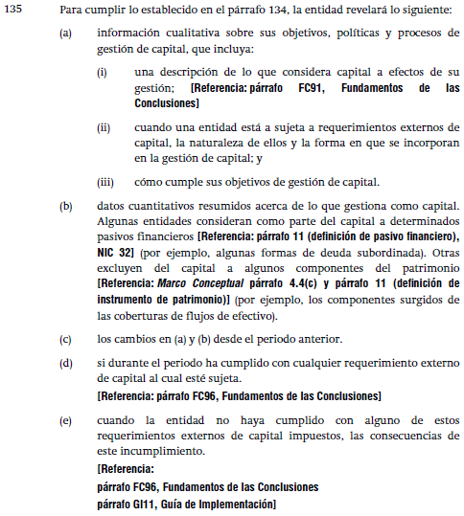

 | ESF

 |  |  | NWC:
 |  |  | CAPITAL DE TRABAJO NETO
 |  |  | NET WORKING CAPITAL
 |  |  |  |  | CAPITAL (financiero)
 |  |  |  |  |  | Deudas Financieras
 |  |  | CAPEX |  |  | Patrimonio
 |  |  | INVERSIONES EN
 |  |  | ACTIVOS DE L.D.

 | CAPITAL |  |  | Esc 1 | Esc 2 | Esc 3 | Esc 4 | Esc 5
 |  | Deuda financiera |  | 100,000 | 200,000 | 300,000 | 400,000 | 500,000
 |  | Patrimonio |  | 800,000 | 700,000 | 600,000 | 500,000 | 400,000
 |  | Capital |  | 900,000 | 900,000 | 900,000 | 900,000 | 900,000

 |  |  |  | Esc 1 | Esc 2 | Esc 3 | Esc 4 | Esc 5 | Costos
 | Wd | Deuda financiera |  | 11% | 22% | 33% | 44% | 56% | Intereses
 | Wq | Patrimonio |  | 89% | 78% | 67% | 56% | 44% | Dividendos
 |  | Capital |  | 100% | 100% | 100% | 100% | 100%
 |  | Utilidad |  | 1,000,000 | 1,000,000 | 1,000,000 | 1,000,000 | 1,000,000
 |  |  |  | 25% | 43% | 67% | 100% | 150%

 |  | En finanzas se evaluan los porcentajes,
 |  | not cents, but percents

 |  | Riesgos y Rentabilidad
 |  | + Riesgo---> + Rentabilidad
 |  | Interes o Dividendos
 |  | Interes < Dividendos

 | Compañía de Minas Buenaventura
 | EF 2019, fuente SMV.GOB.PE

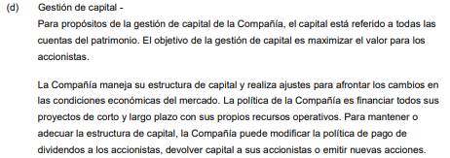

 | ALICORP
 | EF 2019, fuente SMV.GOB.PE
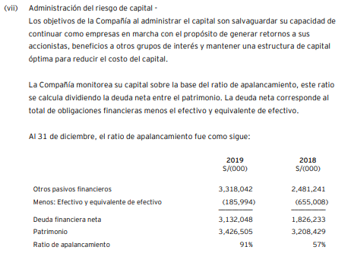

 |  |  |  | Deuda |  | 3,132,048 | 1,826,233
 |  |  |  | Patrimonio |  | 3,426,505 | 3,208,429
 |  |  |  | Capital |  | 6,558,553 | 5,034,662
 |  |  |  |  |  | 47.76% | 36.27%

 | PASO 1: PREPARAR EL FREE CASH FLOW
 | FLUJO DE CAJA LIBRE (para el accionista)

 |  |  |  | Año 1 | Año 2 | Año 3 | Año 4 | Año 5
 |  | Utilidad |  | xxxxxx | xxxxxx | xxxxxx | xxxxxx | xxxxxx
 |  | (+) Depreciación |  | xxxxxx | xxxxxx | xxxxxx | xxxxxx | xxxxxx
 |  | (+) Amortización |  | xxxxxx | xxxxxx | xxxxxx | xxxxxx | xxxxxx
 |  | (+) Gastos financieros |  | xxxxxx | xxxxxx | xxxxxx | xxxxxx | xxxxxx
 |  | Flujo operativo = |  | xxxxxx | xxxxxx | xxxxxx | xxxxxx | xxxxxx | A

 |  | (-) Capex |  | xxxxxx | xxxxxx | xxxxxx | xxxxxx | xxxxxx | B

 |  | Variaciones NWC |  | xxxxxx | xxxxxx | xxxxxx | xxxxxx | xxxxxx | C

 |  | Free cash flow |  | 100,000 | 100,000 | 100,000 | 100,000 | 100,000 | A+B+C

 | PASO 2: CALCULAR LA TASA DE DESCUENTO
 | WACC = COSTO PROMEDIO PONDERADO DE CAPITAL |  |  |  |  |  |  | 10.00%

 | PASO 3: CALCULAR LA PERPETUIDAD
 |  |  | Ultimo flujo |  |  | 100,000
 |  |  | Tasa de descuento |  |  | 10%
 |  |  | Perpetuidad |  |  | 1,000,000

 | PASO 4: DESCONTAR LOS FLUJOS
 | (calculamos el valor del negocio)
 |  |  |  |  | Año 1 | Año 2 | Año 3 | Año 4 | Año 5 | Año 6
 |  |  |  |  | 100,000 | 100,000 | 100,000 | 100,000 | 100,000 | 1,000,000
 |  |  | VP = | 943,553
 |  |  |  | VR(ACTIVO -PASIVO OPERATIVO)

 |  |  |  |  | Año 1 | Año 2 | Año 3 | Año 4 | Año 5 | Año 6
 |  |  |  |  | 3,005,664 | 2,736,076 | 2,443,748 | 2,968,877 | 3,098,210 | 47,666,981
 |  |  | VALOR DEL | 44,495,121 |  |  |  |  |  | perpetuidad
 |  |  | NEGOCIO
 |  |  | WACC | 6.50%
 |  |  |  |  |  | Pago por el negocio |  | 44,495,121 | Valor de empresa en marcha
 |  |  |  |  |  | VR de los activos netos |  | 10,000,000 | Valor de liquidación del negocio
 |  |  |  |  |  |  |  | 34,495,121 | Goodwill
 |  |  |  |  |  |  |  |  | (no se amortiza)

 | PASO 5: CALCULAR EL VALOR DEL PATRIMONIO

 |  |  |  | ACTIVO = PASIVO + PATRIMONIO

 |  |  |  | ACTIVO = PASIVO OPERATIVO + PASIVO FINANCIERO + PATRIMONIO

 |  | VALOR EN LIBROS |  | ACTIVO -PASIVO OPERATIVO = PASIVO FINANCIERO + PATRIMONIO

 |  | VALOR RAZONABLE |  | VR(ACTIVO -PASIVO OPERATIVO) = VR(PASIVO FINANCIERO) + VR(PATRIMONIO)

 |  | VALOR RAZONABLE |  | VR(ACTIVO -PASIVO OPERATIVO) -VR(PASIVO FINANCIERO) = VR(PATRIMONIO)
 |  | DEL PATRIMONIO

 |  |  | Valor del negocio |  | 943,553
 |  |  | (-) Deudas financieras |  | -120,000
 |  |  | Valor del Equity |  | 823,553
 |  |  | n° de acciones |  | 560,000
 |  |  | Valor de la acción |  | 1.471

6
WACC (Weighted Average Cost of Capital) |  |  |  | 6
Costo Promedio Ponderado del Capital (versión "complicada")
CAPM: Los Ingredientes
1.- La Tasa Libre de Riesgo
 |  | : rq = rf + Beta x (rm - rf)
 |  |  |  |  |  | R accionista = | Rf + Prima de riesgo * Beta
 | En el mundo financiero, el concepto de tasa libre de riesgo se utiliza para referirnos |  |  |  |  |  |  |  | 13 | A1
 | a la rentabilidad que se obtiene al invertir en un activo que se considera que es cien |  |  |  |  |  |  |  | 14 | A2
 | por cien seguro, y, por tanto, está libre de riesgo. |  |  |  |  | R bolsa | 15.00% | Promedio de rentabilidades del mercado | 15 | A3
 |  |  |  |  |  |  |  |  | 18 | A4
 | Pero, ¿No todas las inversiones implican asumir riesgos? |  |  |  |  | Prima de riesgo | 13.00% | que me puedo ganar | 19 | A5
 |  |  |  |  |  |  |  |  | 3 | A6
 | Sí, pero existen una serie de activos financieros (muy pocos en realidad) que |  |  |  |  | R f | 2.00% |  | 10 | A7
 | presentan una fluctuación mínima en su cotización histórica. |  |  |  |  |  |  |  | 12 | A8
 |  |  |  |  |  |  |  |  | 20 | A9
 | Para que un activo se comporte de esta forma, es necesario que la entidad emisora |  |  |  |  |  |  |  | 30 | A10
 | haya tenido una reconocida solvencia durante toda su trayectoria. Solo así, los |  |  |  |  |  |  |  | 15
 | inversores percibirán la inversión como cien por cien segura; es decir, como una
 | inversión libre de riesgo.

 | En la actualidad solo los valores de renta fija (Bonos) que son emitidos por los
 | gobiernos (y no de cualquier país) cumplen estos requisitos. En la práctica es casi
 | imposible que un país desarrollado quiebre. Por muy mal que le vayan las cosas,
 | tiene el poder de adoptar medidas económicas de gran calado que le permitan hacer
 | frente a sus pagos. Por tanto, el riesgo de impago queda muy lejos.

 | En Europa, los Bonos del Estado alemán se consideran activos libres de riesgo, ya
 | que la economía alemana, motor de la Eurozona, es muy segura y solvente. La
 | probabilidad de que un país como Alemania deje de pagar a sus acreedores es
 | prácticamente inexistente. Tal es la seguridad que los inversores tienen depositada
 | en los bonos alemanes que, en ciertos años han tenido intereses negativos. En otras
 | palabras los ahorradores pagan al estado alemán para que les guarde a buen
 | recaudo su dinero. Estos tipos negativos se han dado lugar también en bonos
 | gubernamentales de otros países europeos, como Suiza.

 | Los bonos emitidos por Estados Unidos son otro claro ejemplo de activos de renta
 | fija muy seguros. Por tanto, su rentabilidad también se puede considerar también
 | una tasa libre de riesgo.

 | https://www.treasury.gov/resource-center/data-chart-center/interest-rates/Pages/TextView.aspx?data=yield
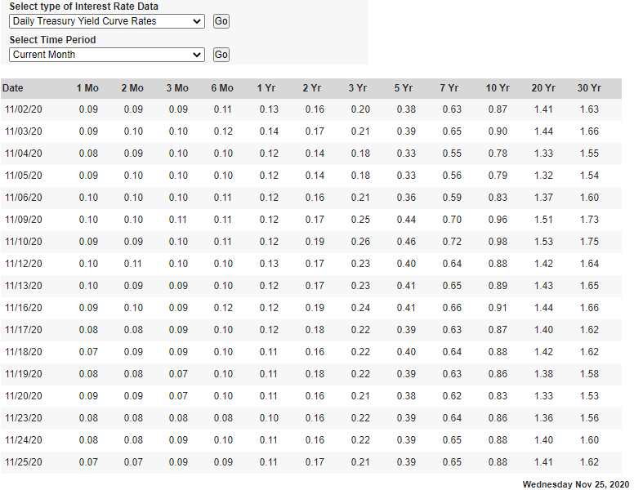

 |  |  |  |  | T-BILLS
 |  |  |  |  | T-BONDS

 | Elijamos una tasa para una proyección a 5 años el 01 Noviembre de 2020
 |  |  | 0.38%

7.1
 | CALCULO DE BETA

 | TASA DEL ACCIONISTA = q |  |  |  |  |  |  | RENTABILIDAD DE 1 ACCIONES
 | CAPM |  |  |  |  |  |  |  | RIESGO SISTEMICO
 |  | q = | Rf + Beta x (Rm - Rf) |  |  |  |  |  | RIESGO DIVERSIFICABLE
 |  |  | Rf = | Tasa libre de riesgo
 |  |  | Rm = | Tasa de mercado
 |  |  | Beta = | Medición del riesgo sistemico (no diversificable)

 | El coeficiente Beta (β) es un concepto del mundo de las finanzas que mide el riesgo de un título o valor.

 | El coeficiente Beta (β) es una medida de la volatilidad de un activo (una acción o un valor) relativa a la variabilidad del mercado, de modo que valores
 | altos de Beta denotan más volatilidad y Beta 1,0 es equivalencia con el mercado.

 | La diferencia entre la Beta (β) de una acción o un valor y 1,0 se expresan en porcentaje de volatilidad. Un valor con Beta 1,75 es 75% más volátil que el
 | mercado. Igualmente, un valor con Beta 0,7 sería 30 % menos volátil que el mercado.

 | Para valores o acciones en concreto, su Coeficiente Beta (β) se calcula usando análisis de regresión contra un índice representativo del valor del mercado,
 | por ejemplo Ibex 35, en la Bolsa española. Siendo Beta una manera de estimar el riesgo del activo sobre la media de activos; los coeficientes Beta se
 | utilizan para diversificar la composición de una cartera de activos, mezclando convenientemente activos con β distintos.

 | Beta mide únicamente el riesgo sistemático, es decir aquel riesgo que no es posible eliminar diversificando la cartera en distintos tipos de activos.
...
 |  |  |  |  |  |  |  |  |  |  |  |  |  | 71.99 | 138,540,500.00 | 5.49% | -1.23% | Es un premio
 |  |  |  |  |  |  |  |  |  |  |  |  |  | 70.55 | 142,533,000.00 | -1.74% | -2.00%
 |  |  |  |  |  |  |  |  |  |  |  |  |  | 67.35 | 143,685,100.00 | 0.85% | -4.54% | Varianza
 |  |  |  |  |  |  |  |  |  |  |  |  |  | 64.09 | 151,125,700.00 | 1.05% | -4.84% | SP500 | WMT
 |  |  |  |  |  |  |  |  |  |  |  |  |  | 61.59 | 176,565,700.00 | -2.10% | -3.90% | 0.09887% | 0.24067%
 |  |  |  |  |  |  |  |  |  |  |  |  |  | 62.51 | 150,420,400.00 | 1.97% | 1.49% | Co Varianza | 0.00019515239187
 |  |  |  |  |  |  |  |  |  |  |  |  |  | 56.21 | 227,361,100.00 | -6.26% | -10.08% | Beta | 0.1974
33 | Sep 01, 2015 | 1,970.09 | 2,020.86 | 1,871.91 | 1,920.03 | 1,920.03 | 79,989,370,000 |  | Sep 01, 2015 | 63.80 | 67.01 | 62.92 | 64.84 | 56.69 | 190,814,000.00 | -2.64% | 0.85%
34 | Oct 01, 2015 | 1,919.65 | 2,094.32 | 1,893.70 | 2,079.36 | 2,079.36 | 85,844,900,000 |  | Oct 01, 2015 | 64.76 | 67.95 | 57.16 | 57.24 | 50.05 | 347,169,000.00 | 8.30% | -11.71%
35 | Nov 01, 2015 | 2,080.76 | 2,116.48 | 2,019.39 | 2,080.41 | 2,080.41 | 75,943,590,000 |  | Nov 01, 2015 | 57.29 | 61.47 | 56.30 | 58.84 | 51.44 | 224,629,400.00 | 0.05% | 2.78%
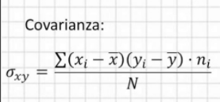
36 | Dec 01, 2015 | 2,082.93 | 2,104.27 | 1,993.26 | 2,043.94 | 2,043.94 | 83,649,260,000 |  | Dec 01, 2015 | 59.13 | 61.87 | 58.32 | 61.30 | 53.60 | 226,975,100.00 | -1.75% | 4.20%
37 | Jan 01, 2016 | 2,038.20 | 2,038.20 | 1,812.29 | 1,940.24 | 1,940.24 | 92,409,770,000 |  | Jan 01, 2016 | 60.50 | 66.53 | 60.20 | 66.36 | 58.51 | 264,665,800.00 | -5.07% | 9.16%
38 | Feb 01, 2016 | 1,936.94 | 1,962.96 | 1,810.10 | 1,932.23 | 1,932.23 | 93,049,560,000 |  | Feb 01, 2016 | 65.91 | 68.20 | 62.35 | 66.34 | 58.49 | 263,102,700.00 | -0.41% | -0.03%
39 | Mar 01, 2016 | 1,937.09 | 2,072.21 | 1,937.09 | 2,049.74 | 2,059.74 | 92,639,420,000 |  | Mar 01, 2016 | 66.65 | 69.19 | 64.88 | 68.49 | 60.38 | 203,107,900.00 | 6.08% | 3.23%

 | https://finance.yahoo.com/quote/%5EGSPC/history?period1=1356998400&period2=1458691200&interval=1mo&filter=history&frequency=1mo&includeAdjustedClose=true

1.11% | 1.19%
3.60% | 5.73%
1.81% | 4.53%
2.08% | -3.71%
-1.50% | 0.13%
4.95% | 4.63%
-3.13% | -6.36%
2.97% | 1.96%
4.46% | 3.77%
2.80% | 5.56%
2.36% | -2.86%
-3.56% | -4.55%
4.31% | 0.03%
0.69% | 2.32%
0.62% | 4.96%
2.10% | -3.68%
1.91% | -1.61%
-1.51% | -2.00%
3.77% | 2.61%
-1.55% | 1.95%
2.32% | -0.26%
2.45% | 14.77%
-0.42% | -1.89%
-3.10% | -0.51%
5.49% | -1.23%
-1.74% | -2.00%
0.85% | -4.54%
1.05% | -4.84%
-2.10% | -3.90%
1.97% | 1.49%
-6.26% | -10.08%
-2.64% | 0.85%
8.30% | -11.71%
0.05% | 2.78%
-1.75% | 4.20%
-5.07% | 9.16%
-0.41% | -0.03%
6.08% | 3.23%

 |  |  |  |  |  |  |  |  |  | Y = a + b * X
 |  |  |  |  |  |  |  |  |  | b = pendiente
 |  |  |  |  |  |  |  |  |  | b = tangente

1.11% | 1.19%
3.60% | 5.73%
1.81% | 4.53%
2.08% | -3.71%
-1.50% | 0.13%
4.95% | 4.63%
-3.13% | -6.36%
2.97% | 1.96%
4.46% | 3.77%
2.80% | 5.56%
2.36% | -2.86%
-3.56% | -4.55%
4.31% | 0.03%
0.69% | 2.32%
0.62% | 4.96%
2.10% | -3.68%
1.91% | -1.61%
-1.51% | -2.00%
3.77% | 2.61%
-1.55% | 1.95%
2.32% | -0.26%
2.45% | 14.77%
-0.42% | -1.89%
-3.10% | -0.51%
5.49% | -1.23%
-1.74% | -2.00%
0.85% | -4.54%
1.05% | -4.84%
-2.10% | -3.90%
1.97% | 1.49%
-6.26% | -10.08%
-2.64% | 0.85%
8.30% | -11.71%
0.05% | 2.78%
-1.75% | 4.20%
-5.07% | 9.16%
-0.41% | -0.03%
6.08% | 3.23%

 |  |  |  |  |  |  |  |  |  |  |  |  |  |  |  |  |  | Y | WMT
 |  |  |  |  |  |  |  |  |  |  |  |  |  |  |  |  |  | X | SP500
 |  |  |  |  |  |  |  |  |  |  |  |  |  |  |  |  |  | BETA | 0.1974

